ORDER
 | DINXPERLO FC |  |  |  |  |  | JAKO AG
 |  |  |  |  |  |  | Amtstr. 82
Commande | JAKO2025-638 |  |  |  |  |  | 74673 Mulfingen-Hollenbach
Datum | 2025-11-19 |  |  |  |  |  | Tel.: +49 7938 90 63-55
Referentie Klant | B 339 812 |  |  |  |  |  | Fax: +49 7938 90 63-816
 |  |  |  |  |  |  | DE 146 278 781
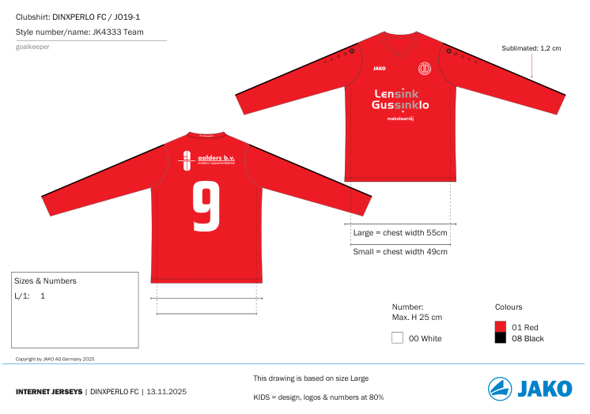

 |  |  |  |  |  |  |  | BV4233088 | 662 | M | 2
 |  |  |  |  |  |  |  | BV4233088 | 662 | XXL | 1
 |  |  |  |  |  |  |  | BV4233088 | 662 | 3XL | 2
 |  |  |  |  |  |  |  | BV4333064 | 661 | L | 1

NUMBER |  | 3 | 5 | 2 | 21 | 22 |  |  |  |  | Aantal
SIZE |  | M | M | 2XL | 3XL | 3XL
JK4233 1 81 27 2 0 |  | 1 | 1 | 1 | 1 | 1 |  |  |  |  | 5

NUMBER | ROUGE | 1 |  |  |  |  |  |  |  |  | Aantal
SIZE |  | L
JK4333 1 81 27 0 0 |  | 1 |  |  |  |  |  |  |  |  | 1

